cider eredmények
KEDVELTSÉGI RANGSOR | TERMÉK FOTÓ * | TERMÉK NEVE | PONTOS TERMÉKMEGNEVEZÉS | NETTÓ TÉRFOGAT (liter) | ÁR * (Ft/l) | KISZERELÉS | ALKOHOL (% (V/V)) | SZÁRMAZÁSI HELY | JELÖLÉSEN FELTÜNTETETT GYÁRTÓ/FORGALMAZÓ | JELÖLÉSEN FELTÜNTETETT ÖSSZETEVŐK | HATÓSÁGI MINTAVÉTEL HELYE | KEDVELTSÉGI VIZSGÁLAT |  |  |  |  |  | HATÓSÁGI ANALITIKAI VIZSGÁLAT
 |  |  |  |  |  |  |  |  |  |  |  | TISZTASÁG (s= 1,07) | SZÍN (s= 0,78) | ILLAT (s= 2,11) | ÍZ (s= 3,37) | ÍZ HARMÓNIA (s= 3,15) | ÖSSZESÍTETT PONTSZÁM | TÉNYLEGES ALKOHOL (% (V/V)) | ÖSSZES EXTRAKT (g/l) | CUKORMENTES EXTRAKT (g/l) | GLÜKÓZ+ FRUKTÓZ (g/l) | SZACHARÓZ (g/l) | pH | ÖSSZES KÉNDIOXID (mg/l) | SZABAD KÉNDIOXID (mg/l) | SZÉNDIOXID (bar 20°C-on) | HAMUTARTALOM (g/l) | KALÓRIA (kJ/100 ml) | OCHRATOXIN-A (µg/l) | PATULIN (µg/kg) | ILLÓSAV (g/l) | ÖSSZES SAV * (g/l) | SAVPROFIL |  |  | TARTÓSÍTÓSZER
 |  |  |  |  |  |  |  |  |  |  |  |  |  |  |  |  |  |  |  |  |  |  |  |  |  |  |  |  |  |  |  |  | ALMASAV (g/l) | CITROMSAV (g/l) | TEJSAV (g/l) | BENZOESAV (mg/l) | SZORBINSAV (mg/l) | SZALICILSAV (mg/l)
1 | 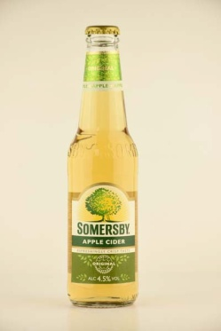 | Somersby Apple Cider | Minőségi alma cider. | 0.33 | 845 | üvegpalack | 4.5 | Horvátország | Gyártó: Carlsberg Croatia d.o.o. Ulica Danica 3, 48000 Koprivnica, Horvátország Forgalmazó: Carlsberg Hungary Kft. 2040 Budaörs, Neumann J. u. 3. | Víz, almabor, cukor, almalé sűrítmény, glükóz-fruktóz szirup, széndioxid, savanyúságot szabályozó anyag (citromsav), természetes ízesítő, tartósítószer E202, színezék E150c. | Auchan Magyarország Kereskedelmi és Szolgáltató Kft. 2040 Budaörs, Sport utca 2-4. | 5.21 | 3.46 | 8.73 | 14.39 | 13.14 | 44.9 | 4.56 | 92.0 | 13.2 | 20.2 | 58.6 | 3.11 | < 10 | < 5 | 1.1 | 0.52 | 241.8 | < 0,3 | < 6,8 | 0.33 | 4.59 | 0.64 | 2.78 | 0.07 | < 6 | 150.0 | < 7
2 | 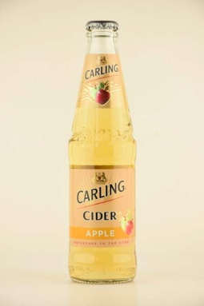 | Carling Cider Apple | Alma ízesítésű, almalé alapú, erjesztett, szénsavas alkoholos ital. | 0.3 | 996 | üvegpalack | 4 | EU | Forgalmazó: Borsodi Sörgyár Kft. 3574 Bőcs, Rákóczi u. 81. | Ivóvíz, erjesztett almalé (almalésűrítmény (19,3%), glükóz, ivóvíz) fruktózszirup, almasav, almaaroma, szinezék: karamell, boraroma, tartósítószer: káliumszorbát, SO2. | Auchan Magyarország Kereskedelmi és Szolgáltató Kft. 2040 Budaörs, Sport utca 2-4. | 5.21 | 3.50 | 8.57 | 12.83 | 11.99 | 42.1 | 4.10 | 104.3 | 12.8 | 91.5 | < 2,3 | 3.08 | < 10 | < 5 | 1.3 | 0.69 | 249.7 | < 0,3 | < 6,8 | 0.23 | 5.15 | 3.90 | 0.02 | 0.13 | < 6 | 140.0 | < 7
3 | 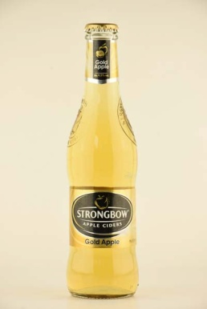 | Strongbow Apple Ciders | Alma alapú szénsavas alkoholos ital. | 0.33 | 875 | üvegpalack | 4.5 | Amszterdam | Forgalmazó: Heineken Hungária Sörgyárak Zrt. 9400 Sopron, Vándor S. u. 1. | Víz, almalé koncentrátumból, glükóz szirup, glükóz-fruktóz szirup, színezék: karamell, savanyúságot szabályozó anyag: almasav, szén-dioxid, antioxidáns: kálium-metabiszulfit, természetes aroma. | Auchan Magyarország Kereskedelmi és Szolgáltató Kft. 2040 Budaörs, Sport utca 2-4. | 5.14 | 3.54 | 7.59 | 11.73 | 11.38 | 39.4 | 4.52 | 108.3 | 23.6 | 84.7 | < 2,3 | 3.19 | < 10 | < 5 | 1.3 | 0.57 | 264.7 | < 0,3 | < 6,8 | 0.26 | 4.40 | 2.68 | 0.03 | 0.10 | < 6 | < 5 | < 7
4 | 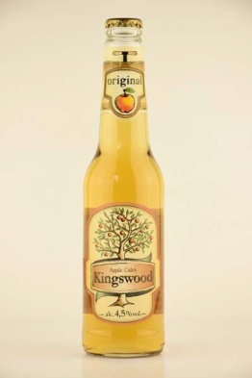 | Kingswood Apple Cider | Almalé alapú erjesztett, szénsavas, alkoholos ital. | 0.4 | 748 | üvegpalack | 4.5 | Cseh Köztársaság | Gyártó: Plzensky Prazdroj a.s. U Prazdroje 7., 30497 Plzen, Cseh köztársaság Forgalmazó: Dreher Sörgyárak Zrt. 1106 Budapest, Jászberényi út 7-11. | Víz 29,8 %, erjesztett almalé sűrítményből glükóz sziruppal, 9% gyümölcslé, (5% citrom és 4% alma) sűrítményből, cukor, szén-dioxid, természetes aroma, színezék: árpamaláta kivonat és pórsáfrány sűrítmény, természetes sók. | Auchan Magyarország Kereskedelmi és Szolgáltató Kft. 2040 Budaörs, Sport utca 2-4. | 5.08 | 3.20 | 6.90 | 9.92 | 9.38 | 34.5 | 4.36 | 61.1 | 11.7 | 27.6 | 21.8 | 3.18 | < 10 | < 5 | 1.2 | 1.00 | 190.8 | < 0,3 | < 6,8 | 0.17 | 5.47 | 1.23 | 3.08 | 0.16 | < 6 | < 5 | < 7
5 | 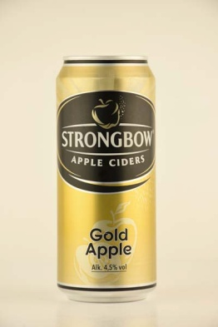 | Strongbow Apple Ciders | Alma alapú szénsavas alkoholos ital. | 0.4 | 747 | doboz | 4.5 | Amszterdam | Forgalmazó: Heineken Hungária Sörgyárak Zrt. 9400 Sopron, Vándor S. u. 1. | Víz, almalé koncentrátumból, glükóz szirup, glükóz-fruktóz szirup, színezék: karamell, savanyúságot szabályozó anyag: almasav, szén-dioxid, antioxidáns: kálium-metabiszulfit, természetes aroma. | Tesco-Global Áruházak Zrt. 2040 Budaörs, Kinizsi út 1-3. | 5.02 | 3.28 | 6.37 | 9.33 | 9.20 | 33.2 | 4.54 | 109.0 | 29.2 | 79.8 | < 2,3 | 3.17 | 23 | < 5 | 1.5 | 0.56 | 266.5 | < 0,3 | < 6,8 | 0.20 | 4.38 | 2.72 | 0.03 | 0.09 | < 6 | < 5 | < 7
6 | 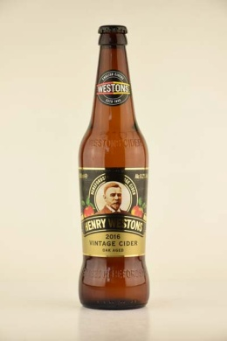 | Henry Westons Vintage Cider | Szénsavas félédes almabor | 0.5 | 1398 | üvegpalack | 8.2 | Anglia | Gyártó, palackozó: H. Weston & Sons Ltd. Much Marcle, Herefordshire, HR8 2NQ Importáló, forgalmazó: Rapid 92 Horeca Kft. 1188 Budapest, Zádor u. 11. | Almalé koncentrátum, víz, cukor, szén-dioxid, savanyúságot szabályozó: almasav, antioxidáns: kálium-diszulfit. | Auchan Magyarország Kereskedelmi és Szolgáltató Kft. 2040 Budaörs, Sport utca 2-4. | 4.98 | 3.26 | 5.93 | 9.53 | 9.02 | 32.7 | 8.13 | 51.3 | 15.3 | 36.0 | < 2,3 | 3.50 | 105 | 56 | 1.3 | 1.28 | 263.0 | < 0,3 | < 6,8 | 0.54 | 3.87 | 1.10 | 0.01 | 1.80 | < 6 | < 5 | < 7
7 | 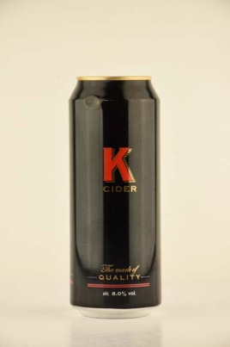 | K Cider | Szénsavas félszáraz almabor | 0.5 | 1198 | doboz | 8 | Anglia | Gyártó: C&C Brands 161 Duke St. Glasgow G31 1JD Importáló, forgalmazó: Rapid 92 Horeca Kft. 1188 Budapest, Zádor u. 11. | Szénsavas víz, erjesztett almalé, cukor, savanyúságot szabályozó: citromsav, színezék: karamell, antioxidáns: nátrium-biszulfit. Szulfitot tartalmaz. | Auchan Magyarország Kereskedelmi és Szolgáltató Kft. 2040 Budaörs, Sport utca 2-4. | 4.56 | 3.23 | 6.25 | 8.62 | 8.23 | 30.9 | 7.94 | 40.8 | 19.1 | 19,5 * | 3.2 | 3.26 | < 10 | < 5 | 1.2 | 0.67 | 242.2 | < 0,3 | < 6,8 | 0.17 | 5.19 | 0.78 | 2.72 | 0.38 | < 6 | < 5 | < 7
8 | 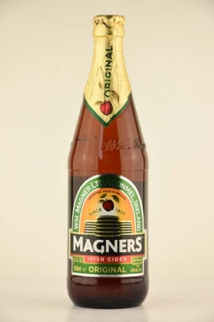 | Magners Irish Cider | Szénsavas félédes almabor | 0.568 | 1758 | üvegpalack | 4.5 | Írország | Importáló, forgalmazó: Rapid 92 Horeca Kft. 1188 Budapest, Zádor u. 11. | Szénsavas víz, erjesztett almalé, cukor, savanyúságot szabályozó: citromsav, színezék: karamell, antioxidáns: nátrium-metabiszulfit. Szulfitot tartalmaz. | Auchan Magyarország Kereskedelmi és Szolgáltató Kft. 2040 Budaörs, Sport utca 2-4. | 5.00 | 2.35 | 3.78 | 4.73 | 4.60 | 20.5 | 4.48 | 42.2 | 10,1 * | 32.1 | < 2,3 | 3.59 | 74 | 45 | 1.5 | 0.22 | 165.8 | < 0,3 | < 6,8 | 0.21 | 2,78 * | 0.39 | 1.46 | 0.97 | < 6 | < 5 | < 7
X | 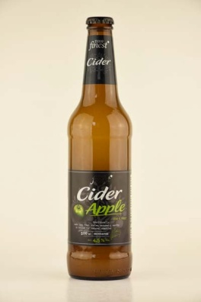 | Tesco Finest Cider Apple | _ | 0.5 | 1598 | üvegpalack | 4.5 | Szlovákia | Forgalmazó: Tesco-Global Zrt. 2040 Budaörs, Kinizsi út 1-3. | Erjesztett alamalé. | Tesco-Global Áruházak Zrt. 2040 Budaörs, Kinizsi út 1-3. | 3.35 | 2.36 | 4.55 | 4.28 | 4.06 | 18.6 | 4.61 | 50.7 | 15.2 | 33.5 | < 2,3 | 3.75 | < 10 | < 5 | 1.9 | 2.16 | 179.5 | < 0,3 | < 6,8 | 0.89 | 4.95 | 1.44 | 0.02 | 3.76 | < 6 | < 5 | < 7
X,*: Egérrel a cellára mutatva további információ jelenik meg.

